前提条件
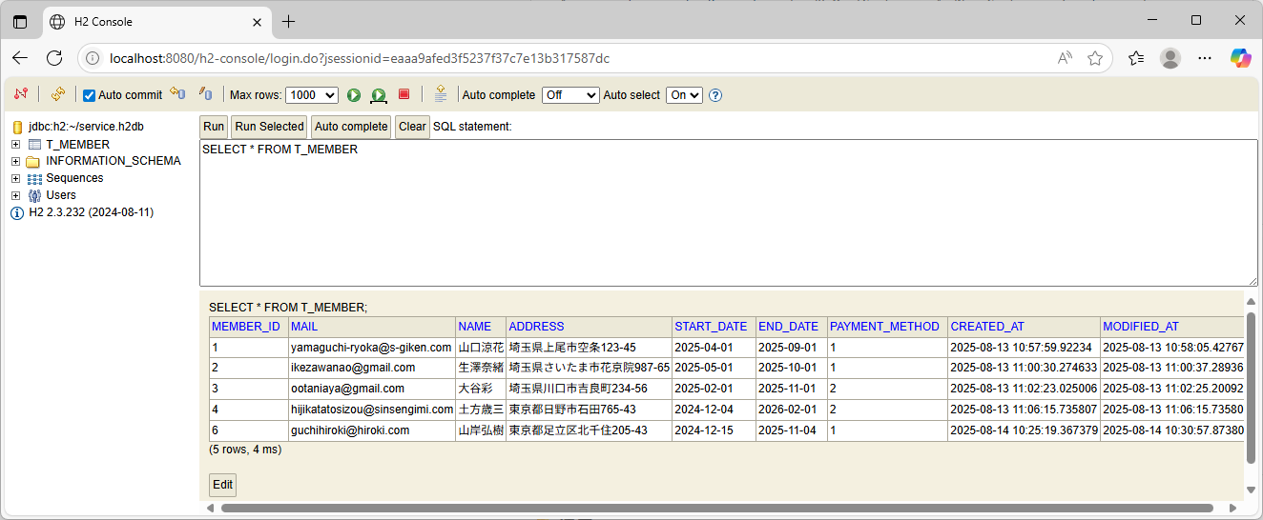
前提条件：データベースに加入者情報を登録する。

ケース1
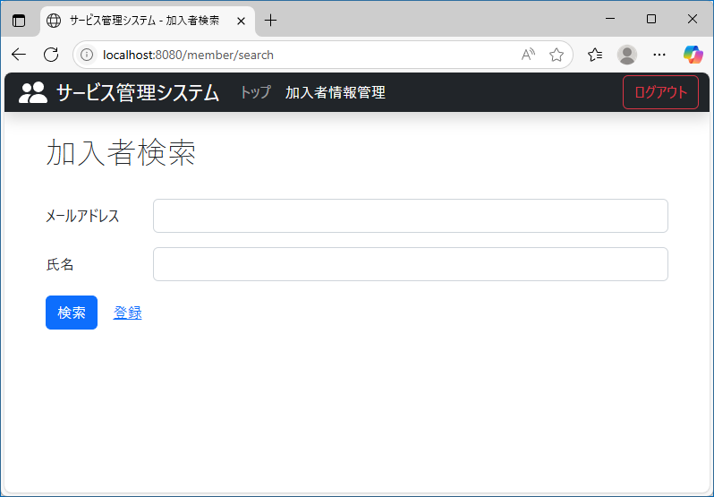
テスト内容：加入者画面を確認する。
確認内容：氏名のテキストが追加されていること。

ケース3
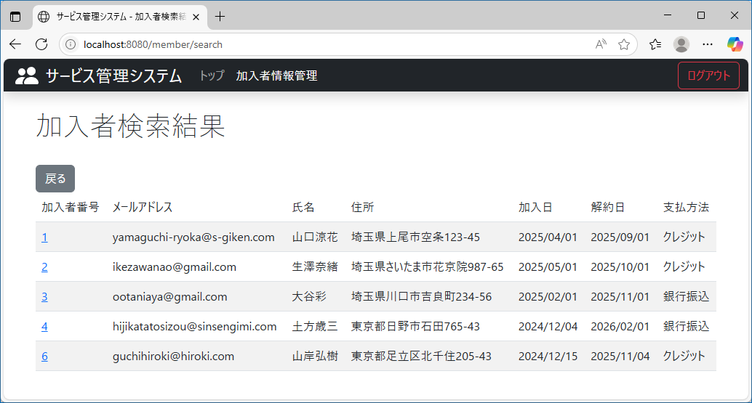
テスト内容：以下の条件で検索ボタンを押下する。【メールアドレス】未入力 【氏名】未入力
確認内容：検索結果にすべての加入者が表示されること。

ケース4
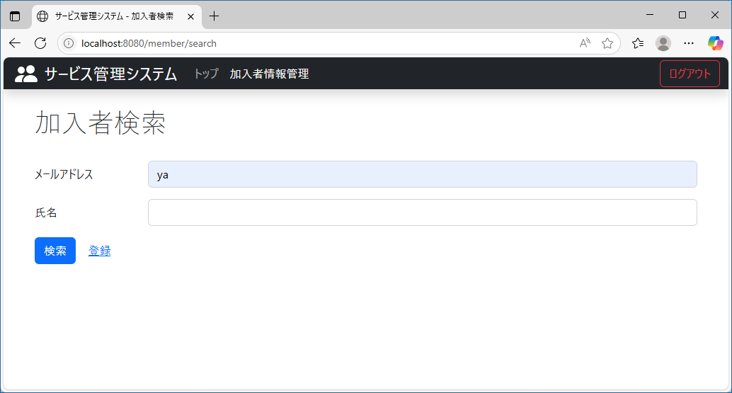
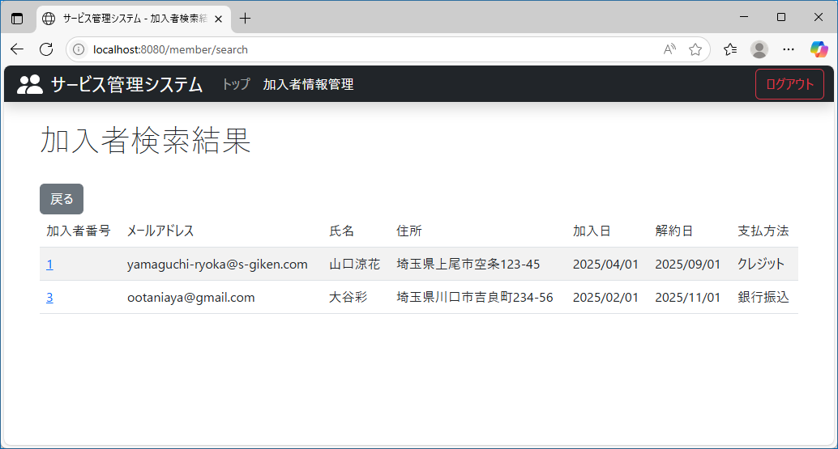
テスト内容：以下の条件で検索ボタンを押下する。【メールアドレス】登録されているメールアドレスの一部を入力 【氏名】未入力
確認内容：検索結果にすべての加入者が表示されていること。

ケース5
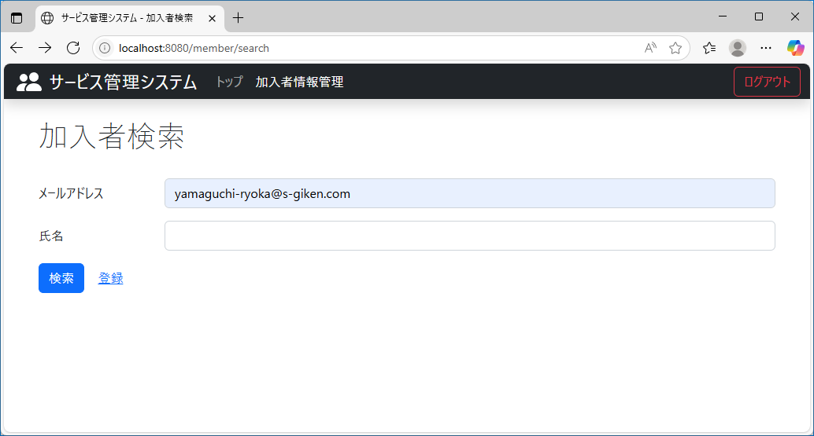
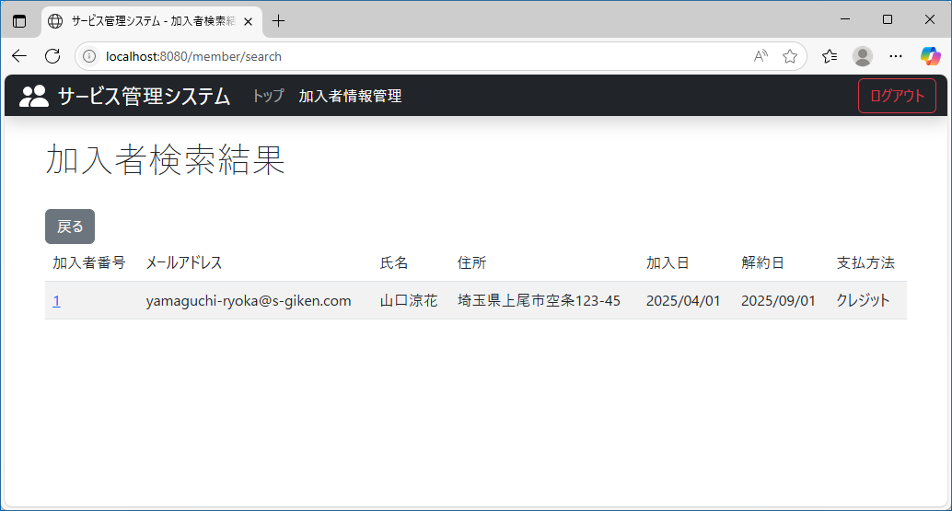
テスト内容：以下の条件で検索ボタンを押下する。【メールアドレス】登録されているメールアドレスを入力 【氏名】未入力
確認内容：検索結果にメールアドレスが入力された加入者が表示されること

ケース6
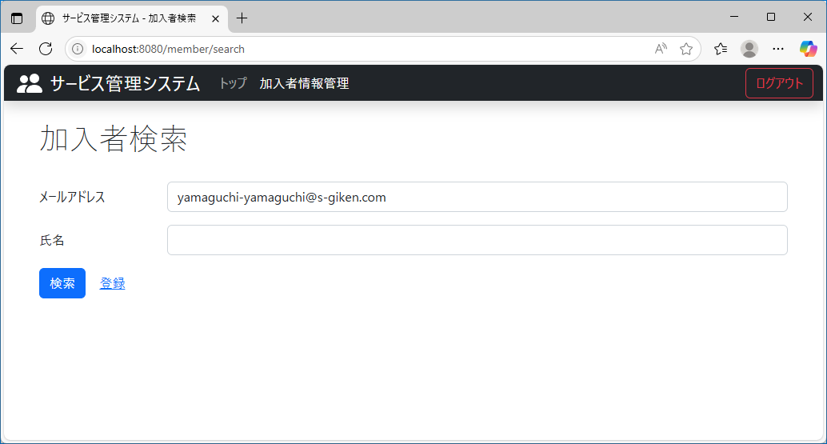
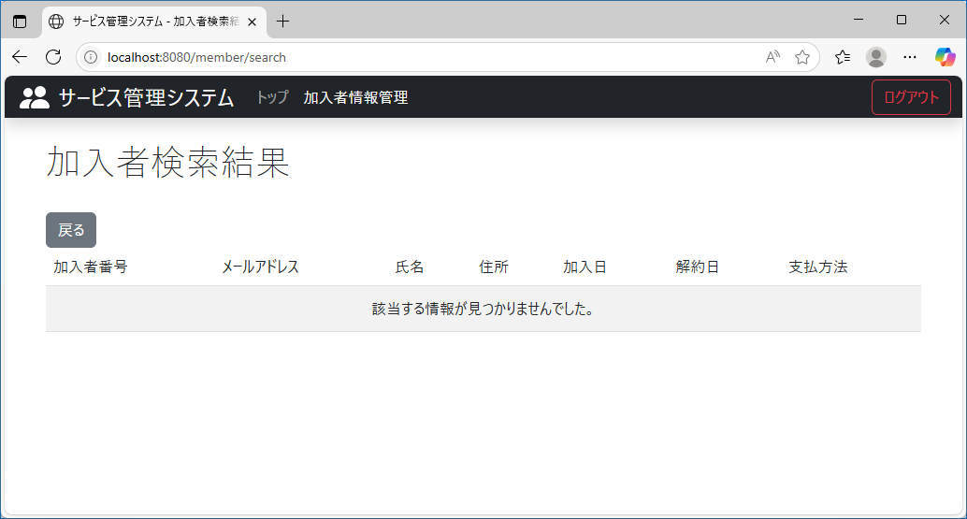
テスト内容：以下の条件で検索ボタンを押下する。【メールアドレス】登録されていないメールアドレスを入力 【氏名】未入力
確認内容：検索結果に何も表示されないこと。

ケース7
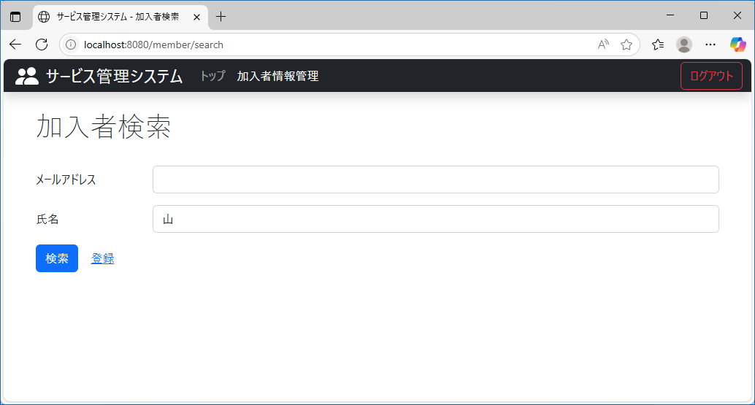
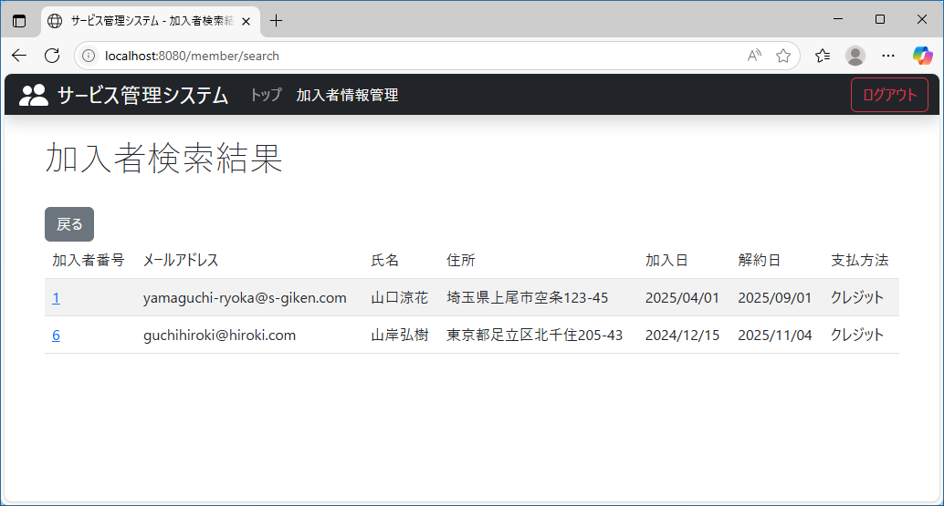
テスト内容：以下の条件で検索ボタンを押下する。【メールアドレス】未入力 【氏名】登録されている氏名の一部を入力
確認内容：検索結果に氏名の一部が入力された加入者が表示されること。

ケース8
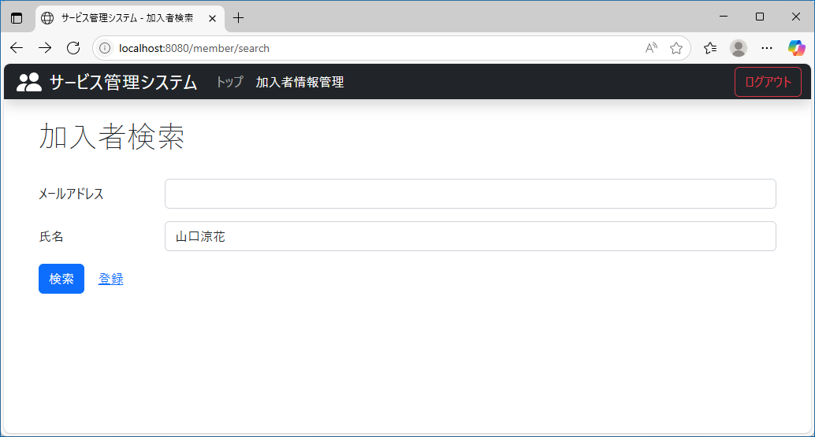
テスト内容：以下の条件で検索ボタンを押下する。【メールアドレス】未入力 【氏名】登録されている氏名を入力
確認内容：検索結果に氏名が入力された加入者が表示されること。

ケース9

テスト内容：以下の条件で検索ボタンを押下する。【メールアドレス】未入力 【氏名】登録されていない氏名を入力
確認内容：検索結果に何も表示されないこと。

ケース10
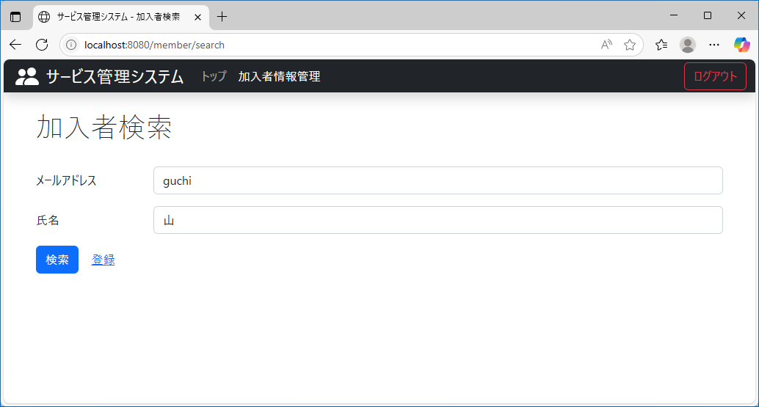
テスト内容：以下の条件で検索ボタンを押下する。【メールアドレス】登録されているメールアドレスの一部を入力 【氏名】メールアドレスと同じ加入者の氏名の一部を入力
確認内容：検索結果にメールアドレス・氏名の一部を入力した加入者が表示されること。

ケース11

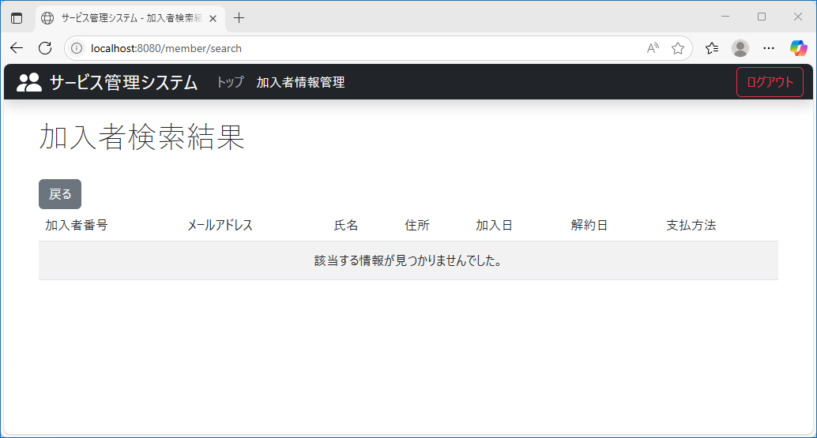
テスト内容：以下の条件で検索ボタンを押下する。【メールアドレス】登録されていつメールアドレスの一部を入力 【氏名】メールアドレスと別の加入者の氏名の一部を入力
確認内容：検索結果に何も表示されないこと。

ケース12
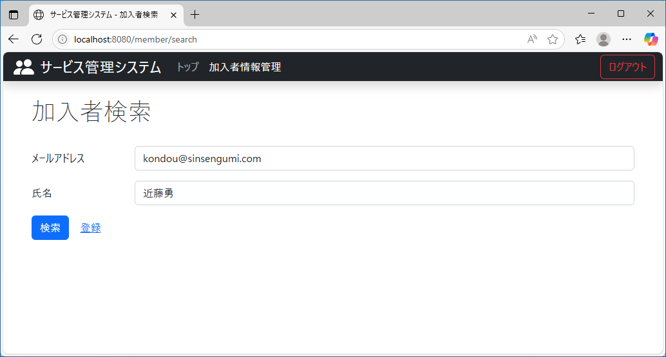
テスト内容：以下の条件で検索ボタンを押下する。【メールアドレス】登録されていないメールアドレスを入力する。 【氏名】登録されていない氏名を入力
確認内容：検索結果に何も表示されないこと。

